Sheet1
研究所

 |  | 需要竖着的面向 | 示意图

 | 需要往左往右的面向 |  | 示意图

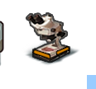

 | 需要往右的面向 |  | 示意图

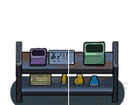

 | 需要往右的面向
 |  |  | 示意图

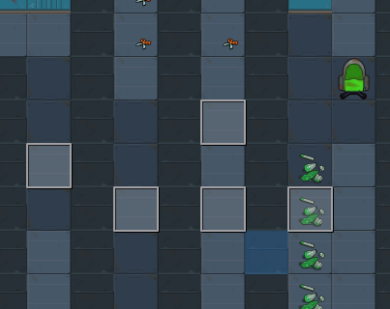

 |  |  |  | 墙面与地图颜色区分不明显，需做调整

